상품제안서
[묘한] 휴대용 마카롱 넥밴드선풍기 | 상품코드: F23969

 |  |  |  |  |  |  | 02-412-0044 | www.easy1.co.kr
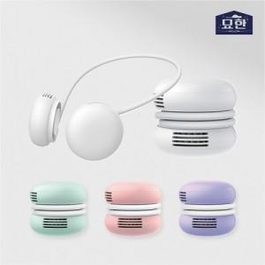

【상세/제작정보】

【인쇄/포장옵션】 | 레이저 / 포장지포장

【공급단가】 | 수량 | 30~ | 50~ | 100~ | 300~ | 500~
*VAT별도 | 단가 | 31,000원 | 30,500원 | 29,760원 | 29,010원 | 28,520원

【상품 URL】 | http://www.easy1.co.kr/src/goods_detail.php?gdno=23969

